レイアウト
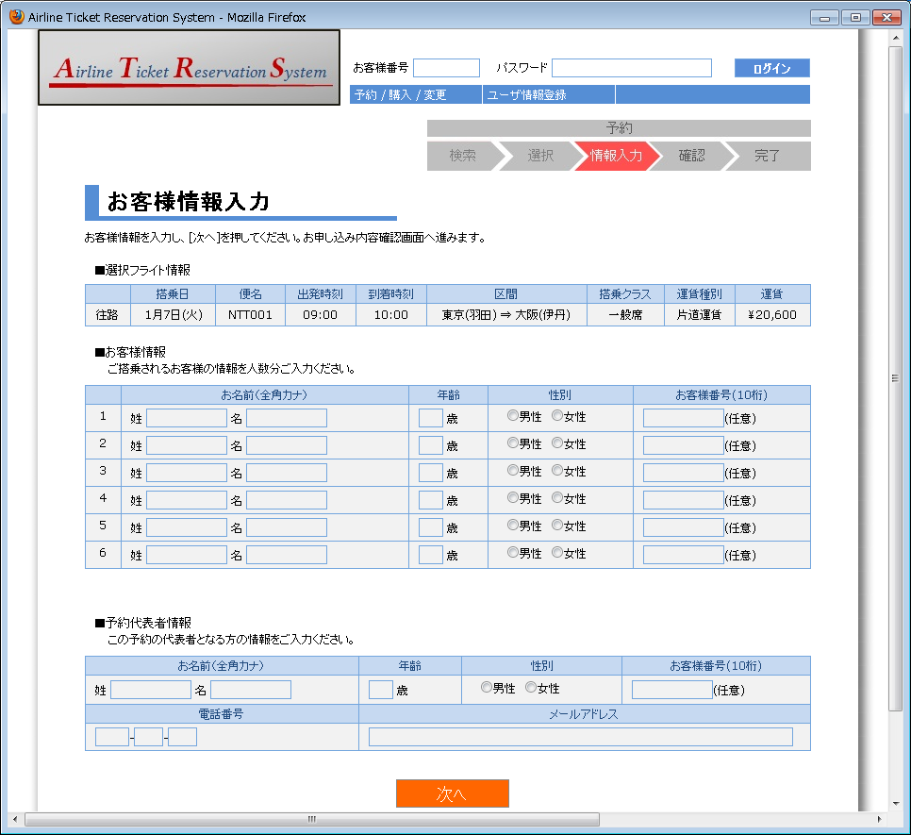
画面仕様 |  | システム名 | ユースケースグループ |  | ユースケース | 作成者 | 作成日 | 更新者 | 更新日
 |  | 航空チケット予約システム | チケット予約サービス |  | チケットを予約する | 電電 三郎 | 2014-01-01

画面名 | お客様情報入力画面 |  | 画面ID | B202

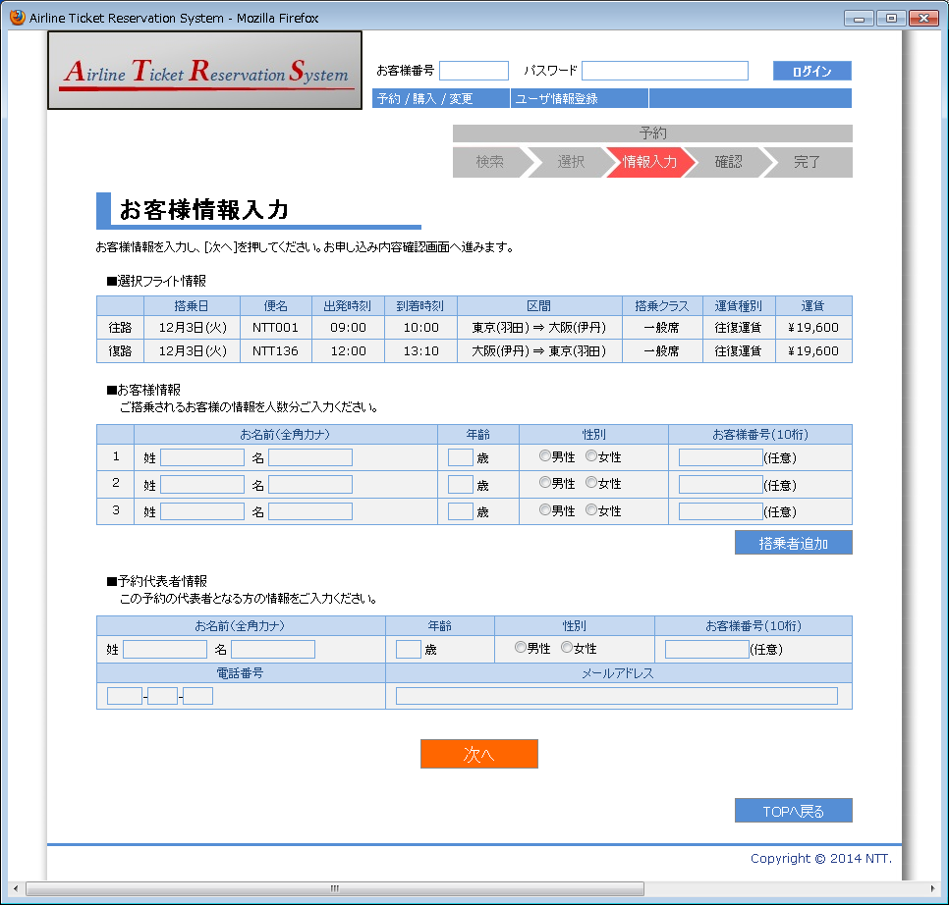

1

2
3
4
5
6
7
8
9
10
11

12
13
14
15
16
17
18

19
21
22
23
24
25
26

27
30
28
29

31

32

画面名 | お客様情報入力画面（入力値エラーの場合） |  | 画面ID | B202

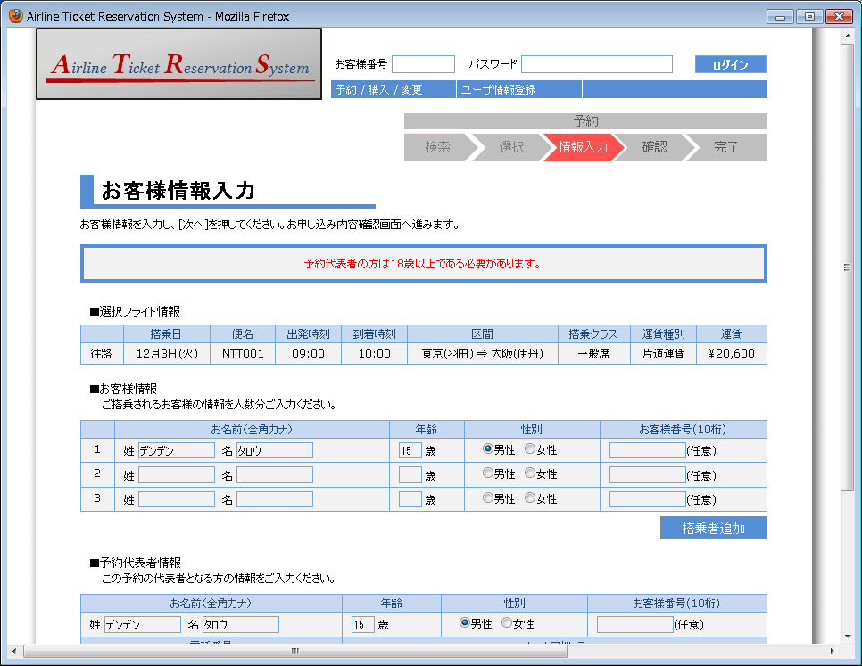

20

画面名 | お客様情報入力画面（会員予約の場合） |  | 画面ID | B202

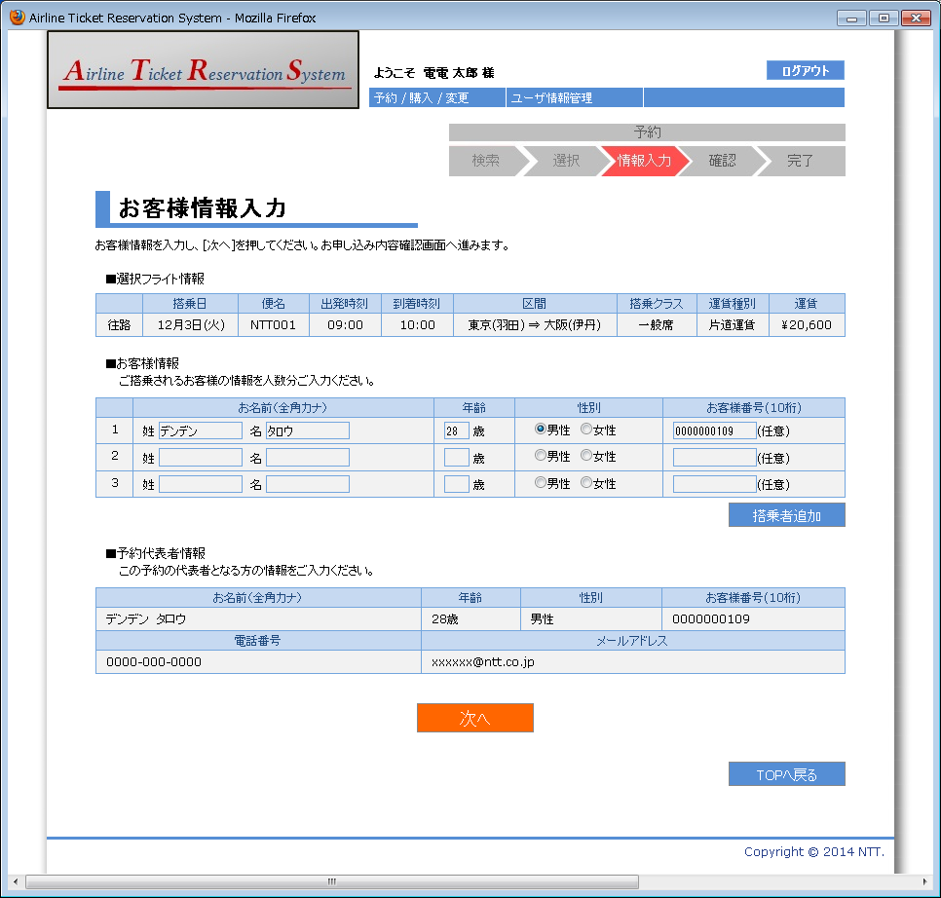

画面名 | お客様情報入力画面（お客様情報一覧が6件の場合） |  | 画面ID | B202

